Velkommen!
Tak, fordi du har downloadet vores [2024] indholdsmarkedsføringskalender skabelon! 🎉📅
Styrk dit indhold og markedsføringsindsats på de sociale medier med denne 365-dages skabelon.
I dette dokument vil du finde redigerbare månedlige kalendere fra januar til december med forhåndsudfyldte begivenheder til at starte dine 2024 markedsføringsplaner. | Indholdspakke til dine markedsføringsaktiviteter Kopier og indsæt for at personliggøre dine fremhævede datoer og aktiviteter. Du kan ændre den i forhold til den type indhold, du gerne vil markedsføre.
Vær organiseret, spar tid og sørg for at hver enkelt aktivitet er optimeret. Med denne skabelon kan du planlægge og spore dit månedlige indhold - på et sted!
Gør den til din egen, og held og lykke med dine markedsføringsaktiviteter dette år! | Helligdag/Ferie
 | Betalt kampagne
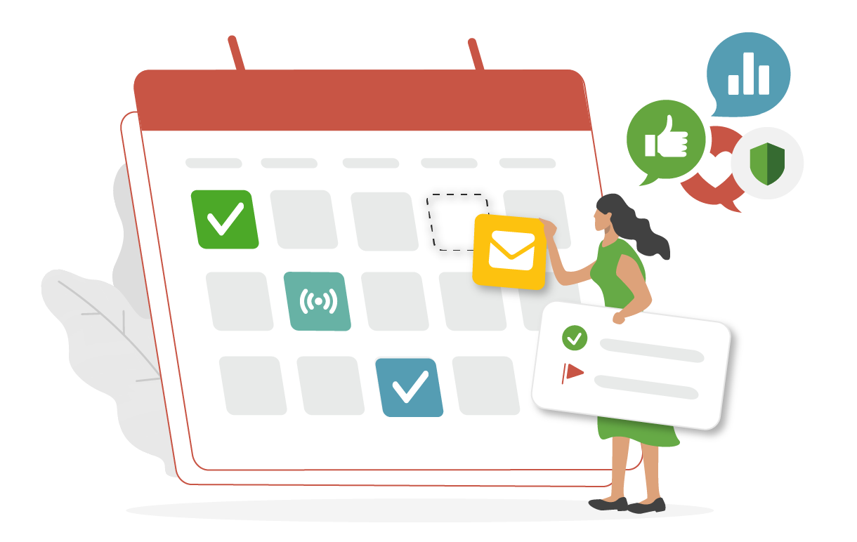
 | Ressource
 | Webinar
 | Blogindlæg
 | Produktlancering

